Лист1
КОШТОРИС ПРОЕКТУ ТРЕНАЖЕРНО-СПОРТИВНИЙ ПРОСТІР
№ з/п | Найменування товарів (робіт, послуг) | Одиниця виміру | Кількість, од. | Ціна за одиницю, грн. | Вартість, грн.
1 | Відсів покрітія під тренажері | м2 | 600 | 370.00 | 222,000.00
2 | Покриття спортивного майданчика сипучими матеріалами | послуга | 1 | 29,000.00 | 29,000.00
3 | Доставка | послуга | 1 | 5,000.00 | 5,000.00
4 | Лавка вулична | шт. | 1 | 2,750.00 | 2,750.00
5 | Урна | шт. | 6 | 1,540.00 | 9,240.00
6 | Монтаж | послуга | 1 | 2,000.00 | 2,000.00
7 | Жим сидячи від грудей | шт. | 1 | 17,400.00 | 17,400.00
8 | Верхня тяга | шт. | 1 | 15,200.00 | 15,200.00
9 | Орбітрек | шт. | 1 | 16,800.00 | 16,800.00 | 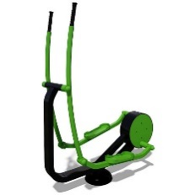
10 | Спортивный комплекс Воркаут | шт. | 1 | 83,800.00 | 83,800.00
11 | Доставка | послуга | 1 | 26,550.00 | 26,550.00
12 | Демонтаж старого обладнання на майданчику | роботи | 1 | 5,000.00 | 5,000.00
13 | Розробка проектно-кошторисної документації | роботи | 1 | 34,000.00 | 34,000.00
14 | Можливе збільшення цін на товари та послуги – 5% |  |  |  | 23,437.00
РАЗОМ |  |  |  |  | 492,177.00

